エントリー用紙
エントリー用紙 |  | チーム名 （正式名） |  |  | チーム責任者 氏 名 |  |  | 連絡先電話番号
１．競技コード一覧
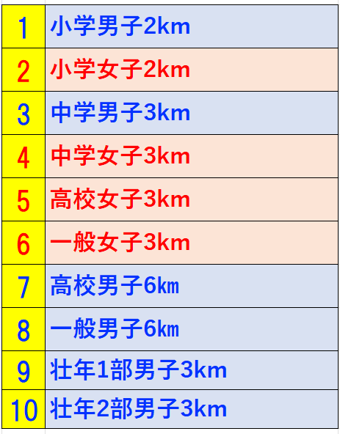
 |  |  | エントリー料 |  | 振込予定日 | 月 日
 |  |  |  | 個 人 種 目 エントリー数 | 料 金 | エ ン ト リー 振込料合計 | ¥0

 |  |  | 小・中学生 |  | ¥0
 |  |  | 高校生 |  | ¥0
 |  |  | 一 般 |  | ¥0
 |  |  | 参加料金 １人500円

２．エントリー表
 | 所属（チーム名） プログラム記載上 ７文字以内の略称を お願いします。 | 競技者名 苗字と名前の間は全画 空けてください。 それ以外は空けないで ください。 | 競技者カナ 半角カナで記入すること 「Ｆ８」で変換すると 半角ｶﾅになります。 苗字と名前の間は半画 空けてください。 それ以外は空けないで ください。 | 性 別コード 男：１ 女：２ を記入 | 学 年 学年を1〜6の数字で 記入 一般の方は年齢を記入 | 参加競技 右隣のセルに競技コードを入力すると 該当競技名が出るので 入力した競技コードが 間違っていないかどうか 確認してください。 | 参加競技 種目コード 上記競技コード一覧を 参考に数字を記入 間違えのないよう にお願いします。
記入例 | 福山陸上 | 福山 太郎 | ﾌｸﾔﾏ ﾀﾛｳ | 1 | 1 | 男子100m | 1
 | 福山陸上 | 福山 花子 | ﾌｸﾔﾏ ﾊﾅｺ | 2 | 3 | 女子1500ｍ | 10
1
2
3
4
5
6
7
8
9
10
11
12
13
14
15
16
17
18
19
20
21
22
23
24
25
26
27
28
29
30
31
32
33
34
35
36
37
38
39
40
41
42
43
44
45
46
47
48
49
50
 | ※これ以上、出場者がいる場合は下に追加してください。

